Βαθμολογία Τελικό
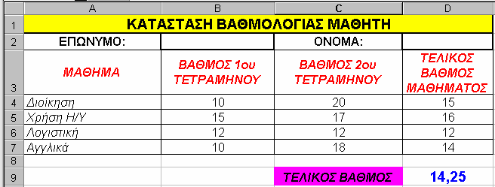

Θερμοκρασίες Αρχικό
ΘΕΡΜΟΚΡΑΣΙΕΣ ΕΛΛΗΝΙΚΩΝ ΠΟΛΕΩΝ

ΠΟΛΗ | ΘΕΡΜΟΚΡΑΣΙΑ ΣΕ ΚΕΛΣΙΟΥ (C) | ΘΕΡΜΟΚΡΑΣΙΑ ΣΕ ΦΑΡΕΝΑΪΤ (F)
ΑΘΗΝΑ | 20
ΘΕΣ/ΝΙΚΗ | 17
ΠΑΤΡΑ | 22
ΚΑΒΑΛΑ | 15
ΗΡΑΚΛΕΙΟ | 25

 | ΜΕΣΟΣ ΟΡΟΣ ΘΕΡΜΟΚΡΑΣΙΑΣ ΕΛΛΑΔΑΣ

Ο τύπος που μετατρέπει βαθμούς Κελσίου σε βαθμούς Φαρενάϊτ είναι
F = 9/5*C + 32
(όπου F βαθμοί Φαρενάϊτ και C βαθμοί Κελσίου)

Θερμοκρασίες Τελικό
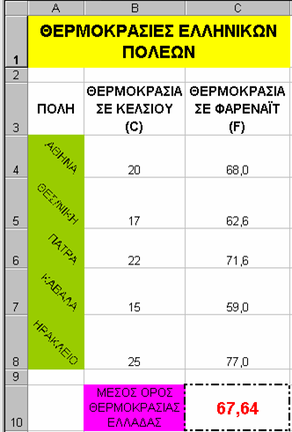

Προμήθειες Αρχικό
ΠΡΟΜΗΘΕΙΕΣ ΥΠΑΛΛΗΛΩΝ
ΠΩΛΗΤΗΣ | ΠΩΛΗΣΕΙΣ | ΠΡΟΜΗΘΕΙΑ | ΣΥΝΟΛΟ
ΑΝΤΩΝΙΟΥ | 7000 | 700 | 7700
ΔΗΜΗΤΡΙΟΥ | 3000 | 300 | 3300
ΚΑΡΡΑΣ | 10000 | 1000 | 11000
ΤΣΕΚΟΣ | 15000 | 1500 | 16500
ΜΑΡΚΟΥ | 5000 | 500 | 5500

 |  | ΣΥΝΟΛΟ ΟΛΩΝ ΤΩΝ ΥΠΑΛΛΗΛΩΝ | 44000

ΓΡΑΨΤΕ ΠΑΡΑΚΑΤΩ ΤΗΝ ΕΚΦΩΝΗΣΗ ΑΥΤΗΣ ΤΗΣ ΑΣΚΗΣΗΣ

Προμήθειες Τελικό
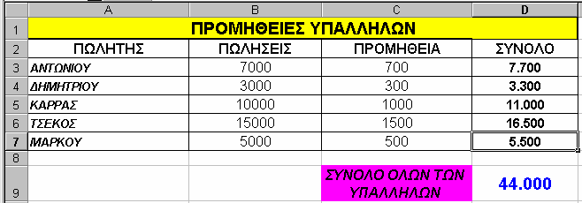

Θερμίδες Αρχικό
ΑΠΑΙΤΟΥΜΕΝΕΣ ΘΕΡΜΙΔΕΣ ΑΝΑ ΗΜΕΡΑ

 | ΥΨΟΣ | ΗΛΙΚΙΑ | ΘΕΡΜΙΔΕΣ (ΣΕ ΧΙΛΙΑΔΕΣ)
ΠΕΤΡΟΣ | 1.85 | 20 | 3.7
ΚΩΣΤΑΣ | 1.55 | 30 | 4.7
ΦΩΤΕΙΝΗ | 1.65 | 18 | 3.0
ΜΑΡΙΑ | 1.7 | 15 | 2.6
ΝΙΚΟΣ | 1.8 | 25 | 4.5

ΓΡΑΨΤΕ ΠΑΡΑΚΑΤΩ ΤΗΝ ΕΚΦΩΝΗΣΗ ΑΥΤΗΣ ΤΗΣ ΑΣΚΗΣΗΣ

Θερμίδες Τελικό
